关系图
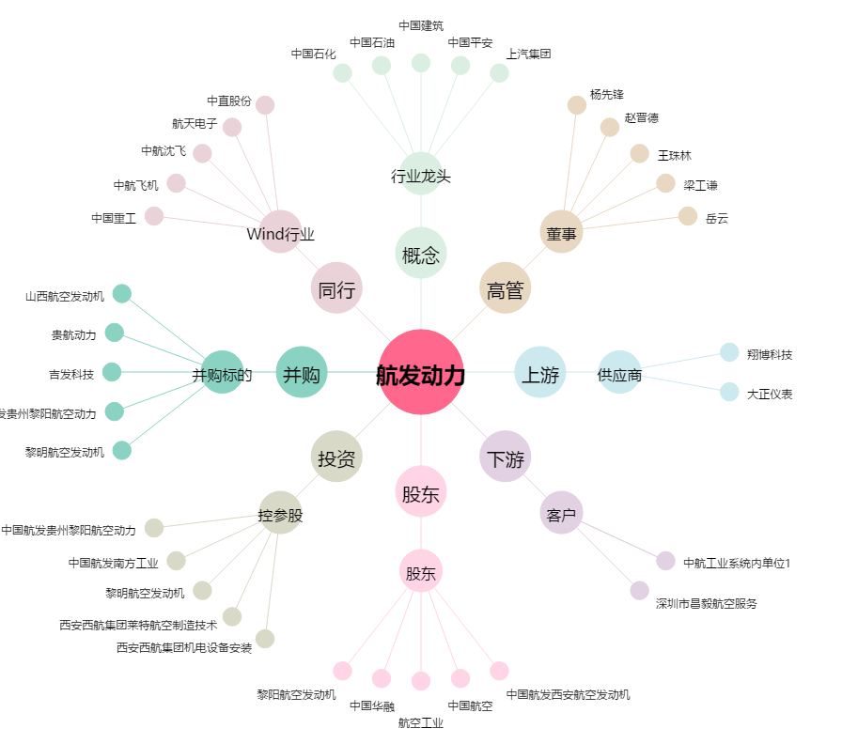
航发动力[600893.SH] - 关系概览图

